Hoja1
 |  | OFICINA PARA ADOPCIONES (OPA) GERENCIA ADMINISTRATIVA DEPARTAMENTO DE TALENTO HUMANO PROCESOS DE SELECCIÓN REALIZADOS DURANTE LOS MESES DE JULIO A SEPTIEMBRE 2023 |  |  |  |  | 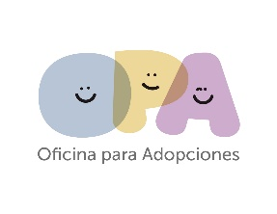
No. | PLAZA SOMETIDA A CONCURSO | CONCURSO |  | RÉGIMEN DE CONTRATACIÓN |  |  | CANDIDATOS EVALUADOS | CANDIDATOS SELECCIONADOS | MES DE PROCESO | MES DE CONTRATACION
 |  | INTERNO | EXTERNO | LEY DE SALARIO | CONTRATO | INTERINATO
1 | Jefe de tesoreria |  | X |  | X |  | 2 | 1 | julio | agosto
2 | Colaborador Administrativo auditoria |  | X |  | X |  | 2 | 1 | julio | agosto
3 | Colaborador Admninstrativo de innovacion y desarrollo |  | X |  | X |  | 2 | 1 | julio | agosto
4 | Colaborador Administrativo de planificacion y organización |  | X |  | X |  | 3 | 2 | julio | agosto
5 | Tecnico de Talento humano |  | X |  | X |  | 3 | 1 | julio | agosto
6 | Medico Pediatra |  | X |  | X |  | 3 | 1 | julio | agosto
7 | Colaborador Administrativo |  | X |  | X |  | 2 | 1 | julio | agosto
 | TOTAL |  |  |  |  |  | 17 | 8

